Sheet1
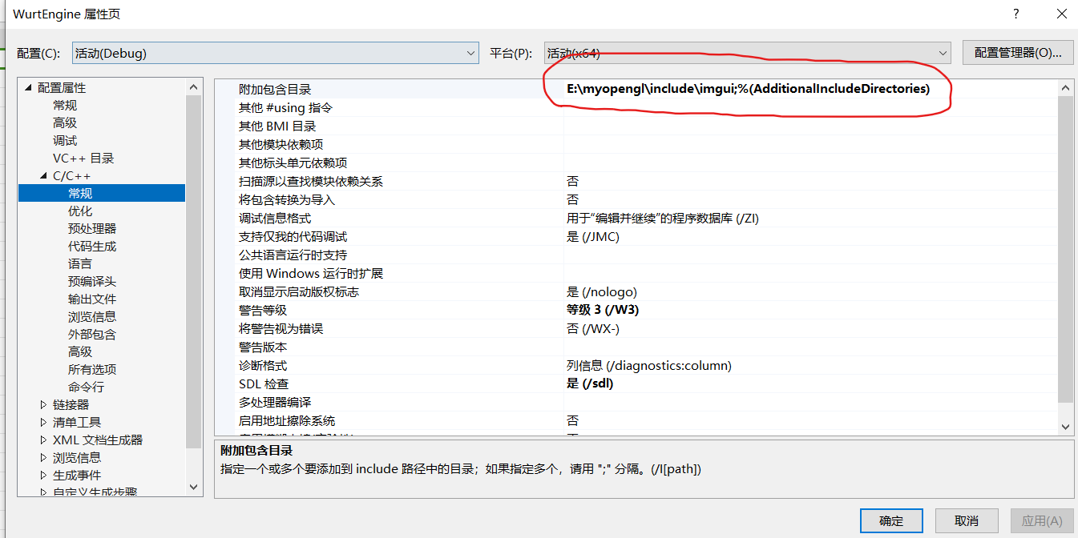
imgui环境配置问题：
 | 先配置好目录

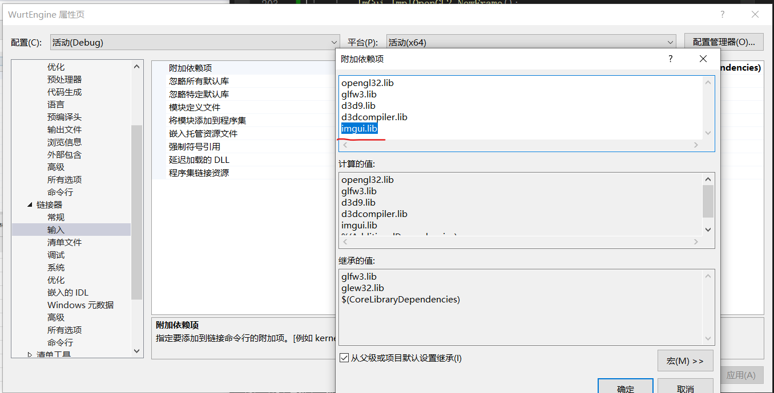
 | 然后再配置lib库，这个imgui.lib记得配置，之前就是因为这个没配置，所以环境一直报错

